Quick Response
QUICK RESPONSE PDCA
VIM Data
 |  | Valeo / Contact name [1] |  | PRODUCT (Designation + Ref) [2] |  |  |  |  |  | ORIGIN [3] |  |  |  | Which LLC was already issued on similar problem? [21] |  |  |  | Supplier Incident Details
 |  | Ms. Guylaine Midoux |  | PPC VM4 4p 2L 1C1µF 1CV1,5µF PTH + W000095903 |  |  |  |  |  | Warranty |  | Supplier |  | NO |  |  |  | Supplier Incident number | VWS-W11CHA1-2401-008
 |  |  |  |  |  |  |  |  |  | 0km Return |  | Logistic |  |  |  |  |  | Valeo SRM Incident number | VWS-W11CHA1-2401-008
 |  |  |  |  |  |  |  |  |  | Internal |  | Project |  |  |  |  |  | Date of Valeo notification | 2024-01-31
 |  |  |  |  |  |  |  |  |  |  |  | Safety |  |  |  |  |  | Opened date & Time | 2024-01-31

 | WHAT IS THE PROBLEM ? > Use 5W + 2H to know what is the Current Situation ? |  |  |  |  |  |  |  |  |  |  |  |  | Did you detect any VARIABILITY during sorting ? [22]
 | 5W2H |  |  |  |  |  | CHARACTERIZATION |  |  |  |  |  |  |  | Real data of the detected VARIABILITY...? ( please identify the involved standards ) | Standard issue?[28] | Deployment issue?[29] | Enforcement issue?[30] | Factor(s) to include in FTA Occ or FTA Non Det
 | WHAT happened? [4] | Standard: The angle of the soldering area of the capacitors must be between 25° and 30° OK part: The angle of the soldering area of the capacitors NOK part: The angle of the capacitor soldering zone is greater than the 30° requested (angle max) part datamatrix: 11L004 |  |  |  |  | What is the difference between good and bad parts? [11] |  |  | Standard: The angle of the welding area of the capacitors must be between 25° and 30° Good part: angle = [25°-30°] Bad Part :The angle of the capacitor welding = 40° |  |  |  | 1/ ... in the MACHINE SETTINGS [23] | Yes: The postion of the electrod on support is not locked | YES | YES | YES | YES

 | WHY is it a problem? [5] | To add Mechanical stress on electronic components |  |  |  |  | Was part produced in the standard process? [12] |  |  | Yes the part was produced in the normal process without any special event |  |  |  | 2/ ... in the OPERATIONS [24] | NO | NO | NO | NO | NO

 | WHEN detected [6] | During the sliding test of quality wall |  |  |  |  | When was it manufactured at Supplier? [13] |  |  | 2024-01-04
 |  |  |  |  |  |  |  |  |  |  |  |  |  | 3/ ... in the QUALITY CONTROLS [25] | Yes: the work instrucion is not specifing the control of the angle during welding operation | YES | YES | YES | YES
 | WHO detected? [7] (name of operator) | Delta 86 |  |  |  |  | Who manufactured? [14] |  |  | Electrical welding : 4298 MEZNI THOURAYA Final control: 2426 BEN REZEG WAFA 3724 riahi Amal

 | WHERE detected? [8] | In the sorting area of SQA department |  |  |  |  | In which other application or processes product is used? [15] |  |  | GEN 2 C: W447832/W347551/W000097898/W000095163 |  |  |  | 4/ ... in the RAW MATERIAL [26] | NO | NO | NO | NO | NO

 | HOW detected? [9] | The NOk part does not fit into the sliding test jig |  |  |  |  | Are we capturing the defect when reinjecting product in normal process? [16] |  |  | 1-Electrical test is not detecting the bent terminal 2- Final control is not detecting the the bent terminal
 |  |  |  |  |  |  |  |  |  |  |  |  |  | 5/ ...in the PROJECT ACTIVITY [27] Category applicable until SOP + 6 Months | NO | NO | NO | NO | NO
 | HOW MANY bad parts? [10] | 1 |  |  |  |  | Did a similar problem happen previously at customer or internally? [17] |  |  | NO

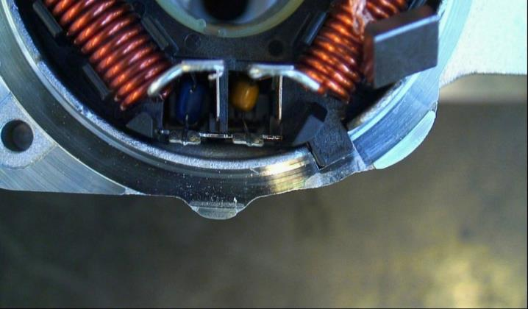
 | 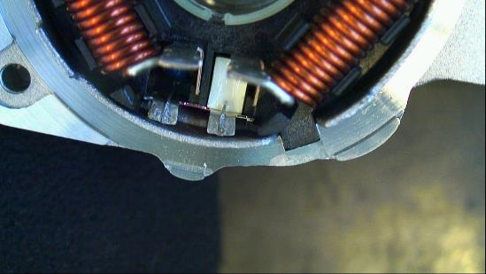 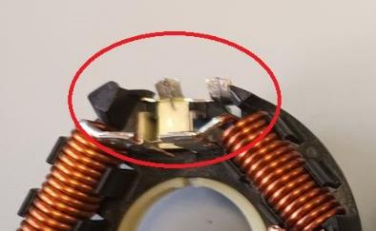 BAD PART [18] |  |  |  |  |  | GOOD PART [19] |  |  |  |  |  |  | WHAT ARE THE IMMEDIATE COUNTERMEASURES (24 hours)?
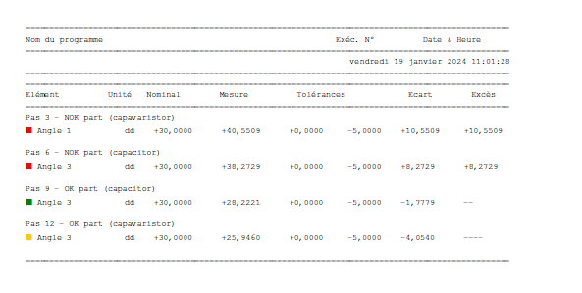

 |  |  |  |  |  |  |  |  |  |  |  |  |  | 1. IMMEDIATE COUNTERMEASURES IN SUPPLIER PERIMETER ? [31] |  |  | WHO |  | DATE | WHERE

 |  |  |  |  |  |  |  |  |  |  |  |  |  | Quality aLert |  |  | Abir C |  | 2024-01-31 | AVO Plant
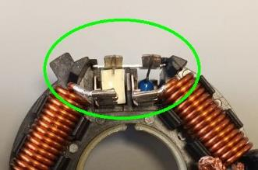
 |  |  |  |  |  |  |  |  |  |  |  |  |  | Sorting of the Current Stock |  |  | Abir C |  | 2024-01-31 | AVO Plant
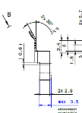
 |  |  |  |  |  |  |  |  |  |  |  |  |  | Add the contact bending in the defect pannel in the final control at 100% |  |  | Abir C |  | 2024-02-01 | AVO Plant

 | SORTING ACTIVITY to protect customer [20]

 |  |  | Nb. NG Parts | Nb. Sorted |  | PPM |  |  | Sorting date | WHO |  | Identification OK parts |  | 2. IMMEDIATE COUNTERMEASURES IN VALEO LINE ? [32] |  |  | WHO |  | DATE | WHERE
 | -Results of sorting in Valeo Customer plant |  |  |  | = | '----' |  | PPM
 | -Results of sorting in Valeo plant |  |  |  |  | '----' |  | PPM |  |  |  |  |  | Parts has been sorted at Valeo ( ref W000095903) during sliding control by Delta 86) |  |  | Delta 86 |  | 2024-01-31 | Valeo Chatelerault
 | -Results of sorting in Other Valeo plants |  | 0 | 7000 |  | 0 |  | PPM
 | -Results of sorting in Transport |  |  |  | = | '----' |  | PPM
 | -Results of sorting in Valeo Logistics platform |  | 0 | 4000 |  | 0 |  | PPM
 | -Results of sorting in Supplier Logistics platform |  |  |  | = | '----' |  | PPM
 | -Results of sorting in Supplier plant |  | 0 | 11880 | = | 0 |  | PPM | 2024-01-31 | Abir C
 | -Results of sorting in after-sales stocks |  |  |  | = | '----' |  | PPM
 | TOTAL SORTING |  | 0 | 22880 | = | 0 |  | PPM

 | Production dates of sorted parts | From | To |  |  |  |  | First certified good shipment: |  |  | Label's Number |  | Date
 |  | 2024-01-28 | 2024-01-31 |  |  |  |  |  |  |  | 240128.1/240128.2 240129.1/240129.2 240130.1/240130.2 240131.1/240131.2 |  | 240128. 240129 240130 240131
 | Period of NG parts | Earliest NG part Date | Latest NG part Date |  |  |  |  |  |  |  | Identification OK parts / OK pallets
 |  | TBD | TBD |  |  |  |  |  |  |  | TBD

 | VALEO CAN DETECT THE DEFECT ON THE PRODUCTION LINE AT 100% (YES/NO) ? |  |  |  |  |  |  |  |  |  | If not, Supplier must set up a control at 100% on the Valeo line

Sorting instruction FR
&
PS12.1-M8 ind. 2
 |  | MODE OPERATOIRE DE CONTRÔLE |  |  |  |  |  |  | Phase | M. à jour : | 2020-11-12
 |  | Patte de contact EMC |  |  |  |  |  |  |  | Indice doc : | 3
Famille produit: |  | PPC GEN 2 Continue |  |  |  |  | Client : | Valeo
Références : |  | Toutes les références Continues
Désignation produit : |  | Brushcard Gen2 C

Indust. : |  |  |  | Product° : |  |  |  | Qualité :
 | Visa rédacteur |  |  |  | Visa approbateur |  |  |  | Visa vérificateur




Prendre la carcasse Moteur GEN 2 C |  |  |  |  |  | Mettre la pièce dans la carcasse
Voir si les patte du contact EMC sont trop pilées et risque de toucher la carcasse

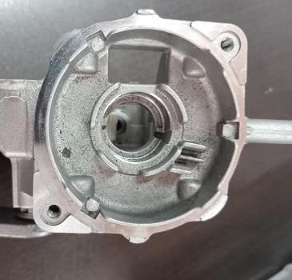
1
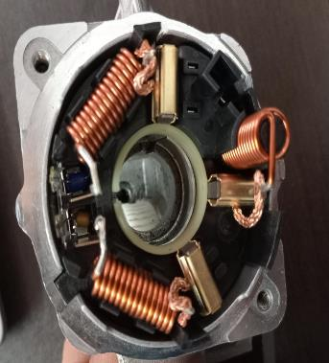
2

4

Si les pattes sont très proches du caracasse moteur, isoler la pièce et la mettre dans boite rouge

3

FREQUENCE |  |  | CARACTERISTIQUE CONTRÖLEE |  |  |  | EQUIPEMENT DE CONTRÔLE |  |  | REPERE | QTE

FTA Occ & 5 Whys
FACTOR TREE ANALYSIS FOR OCCURRENCE Why the problem occurred ?

PROBLEM DESCRIPTION (Valeo view) [1]

4M [2] | FACTORS [3] | CONTROL POINT [4] |  | STANDARD [5] |  | FACTOR VALUE ON OK PARTS [6] | FACTOR VALUE ON BAD PARTS [7] | JUDGMENT |  |  | Potential Root Causes | 5 WHYs Physical > System > Managment actions [13]
 |  |  |  |  |  |  |  | Std OK [10] | Meet std [11] | Direct link [12]
 |  |  |  |  |  | Good Part / Situation taken as reference [8] ............................. | Bad Part / Situation taken as reference [9] .............................
MACHINE | Wear of the electrod Check | Who ? | The Setter | What is the standard value? | Check the wear of the electrod : presence of the groove and the lenght of the electrod : Lengh=25 mm Wear= | Lenght of the electrod OK (jouter valeur) No Wear detected | Lenght of the electrod OK (jouter valeur) No Wear detected | Y | Y | N |  | 1st WHY | 2nd WHY | 3rd WHY | 4th WHY | 5th WHY
 |  | Does what ? | Check the wear of the electrod : presence of the groove and the lenght of the electrod
 |  | When ? | In SOP | Where is the standard? | Life time of the electrod sheet
 |  | Where ? | Electrical Welding machine
 |  | How ? | visually | Standard Number and Index? | PC5.2-F10 ind2
 |  | How many parts/often ? | Once per 03 weeks
METHOD | Position of the GND contact on the electrod | Who ? | Welding operator | What is the standard value? | The operator put the position the GND tenrmnial on the lower electrod and the 02 terminals should be in contact with electrod support to ensure the welding | The operator put the position the GND tenrmnial on the lower electrod, the 02 terminals are in contact with electrod support and welding area is in parallel with lower electrod The angle =[25°-30°] | The operator put the position the GND tenrmnial on the lower electrod, the 02 terminals are in contact with electrod support and welding area is not in parallel with lower electrod The angle= 45° | N | Y | Y | The operator posionned wrongly the welding area on the electrod | 1st WHY | 2nd WHY | 3rd WHY | 4th WHY | 5th WHY
 |  | Does what ? | Must put the GND on the electrod |  |  |  |  |  |  |  |  | The operator declined slightly the part to get it accecible to the electrod | The part was blocked by the support of lower electrod during the welding operation | The electrod was too shorter to ensure the welding operation | The electrod was bad posionned by the setter
 |  | When ? | 100% each welding point | Where is the standard? | Work Instruction
 |  | Where ? | Electrical welding machine
 |  | How ? | Manually | Standard Number and Index? | -PS12.3-M4 ind5 "
 |  | How many parts/often ? | 100%
METHOD | Position of the lower electrod in the copper support | Who ? | The setter | What is the standard value? | Insert the electrod in the hole of the copper support and fix it by two screws the lateral position is not mentionned in the instruction | 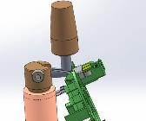 Electrod positionned at 10 mm from the support to the end of the electrod to ensure the angle of 30° | Electrod positionned at 05 mm from the support to the end of the electrod to ensure the angle of 30° | N | Y | Y | Wrong postion of the electrod inside the copper support | 1st WHY | 2nd WHY | 3rd WHY | 4th WHY | 5th WHY
 |  | Does what ? | Adjust the electrod position inside of the copper support |  |  |  |  |  |  |  |  | The Setter push 05 mm more the electrod inside the support | The location of the electrod inside the copper support is not locked | The support of the electrod was designed to adjust or remove the worn electrod from behind | The hole which created to remove eassily the electrod allow to slide the electrod inside its position | Design of the copper support was not effective
 |  | When ? | each SOP | Where is the standard? | Work instruction
 |  | Where ? | Welding machine
 |  | How ? | Manually | Standard Number and Index? | PS12.3-M4 ind5 "
 |  | How many parts/often ? | Every SOP
METHOD | Position of the lower electrod in the copper support | Who ? |  | What is the standard value? |  |  |  | N | Y | Y |  | 1st WHY | 2nd WHY | 3rd WHY | 4th WHY | 5th WHY
 |  | Does what ?
 |  | When ? |  | Where is the standard?
 |  | Where ?
 |  | How ? |  | Standard Number and Index?
 |  | How many parts/often ?

FTA Non Det & 5 Whys
FACTOR TREE ANALYSIS FOR NON DETECTION Why the problem was not detected ? [14]

PROBLEM DESCRIPTION (Valeo view) [1]

4M [2] | FACTORS [3] | CONTROL POINT [4] |  | STANDARD [5] |  | FACTOR VALUE ON OK PARTS [6] | FACTOR VALUE ON BAD PARTS [7] | JUDGMENT |  |  | Potential Root Causes | 5 WHYs Physical > System > Managment actions [13]
 |  |  |  |  |  |  |  | Std OK [10] | Meet std [11] | Direct link [12]
 |  |  |  |  |  | Good Part / Situation taken as reference [8] ............................. | Bad Part / Situation taken as reference [9] .............................
METHOD | Visual control of welding | Who ? | Operator | What is the standard value? | Check by the autocontrol, if the angle is between 25° and 30° | 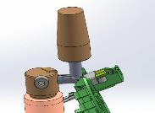 Tha angle of the contact was not checked by the operator autocontrol and the bad part was passing conform | 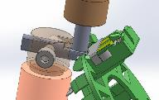 Tha angle of the contact was not checked by the operator autocontrol and the bad part was passing conform | N | Y | Y | NOK Angle after welding operation not detected | 1st WHY | 2nd WHY | 3rd WHY | 4th WHY | 5th WHY
 |  | Does what ? | Autocontrol |  |  |  |  |  |  |  |  | The operator didn't controlled the non conform angle | The non conform angle is not required in the Control instruction | The Control of the angle is ensured by the postion of the contact on the electrod during the welding operation | Risk of the non detection of the angle was not evaluated
 |  | When ? | SOP | Where is the standard? | Valeo Drawing
 |  | Where ? | Welding workstation
 |  | How ? | Visual / Gauge | Standard Number and Index? | Drawing W000085651
 |  | How many parts/often ? | 2 pcs / batch
METHOD | Control of the angle in the by Camera in the end of line | Who ? | Camera of the Electrical test | What is the standard value? | The camera have to reject the bad parts with angle out of [25°-30°] | Bad parts with angle more than 30° was not rejected and pass OK | Bad parts with angle more than 30° was not rejected and pass OK | N | Y | Y | The camera in the electrical test didn't detect the bad angles | 1st WHY | 2nd WHY | 3rd WHY | 4th WHY | 5th WHY
 |  | Does what ? | Check the angle of the contact |  |  |  |  |  |  |  |  | The camera were not setted to check the angles conformity | The angles check by camera is not included in the control plan | The conformity check of the angles is ensured by the electrod design (Poka yoké) | Estimation that the contact angles don't have a functionality risk on the motor and re-einforce the GND fuction if they touch the motor
 |  | When ? | Every part check | Where is the standard? | Camera Setting program
 |  | Where ? | Electrical test Machine
 |  | How ? | Automaticly | Standard Number and Index? | -
 |  | How many parts/often ? | 100%
 |  | Who ? |  | What is the standard value? |  |  |  |  |  |  |  | 1st WHY | 2nd WHY | 3rd WHY | 4th WHY | 5th WHY
 |  | Does what ?
 |  | When ? |  | Where is the standard?
 |  | Where ?
 |  | How ? |  | Standard Number and Index?
 |  | How many parts/often ?
 |  | Who ? |  | What is the standard value? |  |  |  |  |  |  |  | 1st WHY | 2nd WHY | 3rd WHY | 4th WHY | 5th WHY
 |  | Does what ?
 |  | When ? |  | Where is the standard?
 |  | Where ?
 |  | How ? |  | Standard Number and Index?
 |  | How many parts/often ?
 |  | Who ? |  | What is the standard value? |  |  |  |  |  |  |  | 1st WHY | 2nd WHY | 3rd WHY | 4th WHY | 5th WHY
 |  | Does what ?
 |  | When ? |  | Where is the standard?
 |  | Where ?
 |  | How ? |  | Standard Number and Index?
 |  | How many parts/often ?

Action plan & Genba review
ANALYSIS PDCA

REPRODUCE THE DEFECT
WHAT WAS DONE TO REPRODUCE THE CONCERN? [1] | Geumba Chekc in the welding Workstation
HOW WAS IT DONE? [2] | take a wear electrode and reproduce the defect
WHEN WAS IT DONE? [3] | 2024-02-05
WHAT WAS THE RESULT? [4] | The electrode was worn and the operator didn't manipulate the parts but the angles was deformed because of the non conformity electrod position

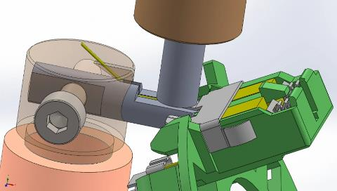

ACTION PLAN FOR PERMANENT COUNTERMEASURES - OCCURRENCE
ROOT-CAUSE [5] | TECHNICAL / SYSTEMIC CORRECTIVE ACTION [6] | STANDARD NUMBER REVISION LEVEL [7] | WHO [8] | Due date [9] | Done date [10] | LLC Done? YES /NO [11] | Generalization to other lines / products / sites ? [12] | Are ALL users including their N+1 (Direct Manager) trained to use this STANDARD ? Yes / No [13] | Is there an ENFORCEMENT plan for the N+1 ( Direct manager ) to ensure the respect of this STANDARD ? Yes / No [14] | Genba Check OK / NOK? [15]
Design of the copper support was not effective | Implement a new copper support with new design to ensure the good position of the electrod by reducing the diameter of the desassembly hole |  | David D | 2024-02-19 | 2024-02-19 | YES

Design of the copper support was not effective | Update all the work instructions to describe to the setter how to do a good setting of the electrod |  | Bilel B | 2024-02-10 | 2024-02-10

ACTION PLAN FOR PERMANENT COUNTERMEASURES - NON DETECTION
ROOT-CAUSE [5] | TECHNICAL / SYSTEMIC CORRECTIVE ACTION [6] | STANDARD NUMBER REVISION LEVEL [7] | WHO [8] | Due date [9] | Done date [10] | LLC Done? YES /NO [11] | Generalization to other lines / products / sites ? [12] | Are ALL users including their N+1 (Direct Manager) trained to use this STANDARD ? Yes / No [13] | Is there an ENFORCEMENT plan for the N+1 ( Direct manager ) to ensure the respect of this STANDARD ? Yes / No [14] | Genba Check OK / NOK? [15]
The non conform angle is not required in the Control instruction | Implement the angles Control to be checked by a gauge in the SOP |  | David D | 2024-02-17 | 2024-02-17

The angles check by camera is not included in the control plan | Integrate the deformed terminal angle in the electrical test camera |  | Kamel M | 2024-02-17 | 2024-02-17

The angles check by camera is not included in the control plan | Create the master parts with deformed conatct EMC angles |  | Bilel B | 2024-02-12 | 2024-02-12

StEDE3 Matrix
 | StEDE3 Workstation Assessment v2.5
 |  |  |  |  |  |  | 0

Supplier :
Plant location :
Assessment date : |  |  | StEDE3 ASSESSMENT RESULT : |  |  |  | 0/ 9
Workstation assessed :
Assessor / Company
Setter :
Operator : |  |  |  |  |  |  | For supplier self assesment activity, column to be assessed by:
Step 1 : 360° Variability Hunting |  |  | Step 2 : StEDE3 Matrix |  |  |  | Direct Manager of the user |  | Manager from an other APU/Department

Silent Workstation observation for 10/15 min, to detect any potential Variability related to : - machine settings - operator activities - quality controls |  |  | StEDE3 Matrix Excellence Through Standards |  |  |  | EXISTING ? | DEPLOYED ? How were the users trained to apply this STANDARD ? ( including their Direct Manager if not the trainer ) | ENFORCED ? What is the Direct Manager of the users doing to ensure the strict and continuous EXECUTION of this STANDARD ?
 |  |  |  |  |  |  | Clear, Visible, Quantified, Doable. | Respected by users. Can be explained by users. | The Direct Manager checks on genba the respect of the standards and in case a gap is found an action is defined
 |  |  | For a given Process / Workstation : Are StANDARDS for… | … Set-up Parameters … |  | Parameters list, values and limits and necessary work instructions to set the machine/workstation up for production of the selected part number (to be compared with those used during the FDPR / IS) |  |  |  | 
 |  |  |  | ... Work Instructions … |  | Instructions defining how to operate the station safely, to produce parts, and how to maintain the equipment. |  |  |  | 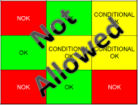
 |  |  |  | … Quality Controls … |  | Activities to control the quality of the operation or of the product after transformation to ensure only good parts are transferred to the next station |  |  |  | 

 | Conclusion :

Step 3 : Findings
StEDE3 Matrix Excellence Through Standards |  | EXISTING ? | DEPLOYED ? | ENFORCED ? |  | "Reduction of the variability in our processes, being production or administrative, is key to ensure the sustainability of any continuous improvement"
0 / 9 |  | Clear, Visible, Quantified, Doable. | Respected by users. Can be explained by users. | Audited by direct manager on Genba at a frequency defined based on frequency of usage of standard. | Category (Ex / Dep / Enf) | Findings and next steps |  |  | Owner | Date | Status | Is FMEA update required ? Yes / No | If "Yes", done date
For a given Process / Workstation : Are StANDARDS for… | ...Set-up Parameters … | 0 | 0 | 0 |  | Finding #1 : Next step :

 |  |  |  |  |  | Finding #2 : Next step :

 |  |  |  |  |  | Finding #3 : Next step :

 | ... Work Instructions … | 0 | 0 | 0 |  | Finding #1 : Next step :

 |  |  |  |  |  | Finding #2 : Next step :

 |  |  |  |  |  | Finding #3 : Next step :

 | ...Quality Controls … | 0 | 0 | 0 |  | Finding #1 : Next step :

 |  |  |  |  |  | Finding #2 : Next step :

 |  |  |  |  |  | Finding #3 : Next step :

 | VALEO signature |  |  |  |  |  | SUPPLIER signature

